Request
№ |  |  |  |  |  | Дата документа/Document date: 10.07.2023
Причина подачи запроса на закупку : Для быстрого ремонта оборудования в цехе сварки и штамповки. Для замены уже поврежденых деталей.
The reason for submitting the purchase reauest : For quick repair of equipment in the welding and stamping shop, Performing PM plan. For replacement of already damaged parts.
№ | Наимено-вание Name | Изображение (где применимо) Picture (where applicable) | Характеристики Characteristics | Марка Brand | Аналог Analogue | Ед. изм. U.O.M. | Кол. Q-ty | Крайний срок Deadline | Бюджет/Budget |  |  | Цель покупки / Purpose of purchase
 |  |  |  |  |  |  |  |  | Отдел Dep. | Статья Item | МДБЦ MABP

1 | Электрододержатель ZheNaN \ Holder ZheNaN | 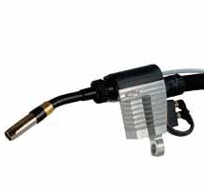 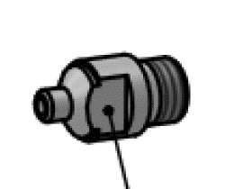 | Запасные части, предназначается для службы главного механика, инициатором закупки является служба главного механика. Электрододержатель ZheNaN \ Holder ZheNaN | Obara Jhenan Евростар | Нет | pcs. | 1 | 10.09.2023 | M&U (SW) | Spare Parts and Service / Запасные части и сервис | 13000.0 Р. | Инициатор закупки Володи С.В. Решение о закупки Володи С.В. Согласование закупки Онуфриев С.Ю. Для быстрого ремонта оборудования в цехе сварки, в случае отказа в работе основного устройства, приобретается в рамках списка ключевых запасных частей. Procurement initiator Volodya S.V. The decision to purchase Volodya S.V. Procurement approval Onufriev S.Yu. For quick repair of equipment in the welding shop, in case of failure of the main device, it is purchased as part of the use of spare parts. | 13000.0Р
2 | Электрододержатель ZheNaN \ Holder ZheNaN | 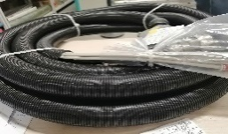 | Запасные части, предназначается для службы главного механика, инициатором закупки является служба главного механика. Электрододержатель ZheNaN \ Holder ZheNaN | Obara Jhenan Евростар | Нет | pcs. | 1 | 10.09.2023 | M&U (SW) | Spare Parts and Service / Запасные части и сервис | 15000.0 Р. | Инициатор закупки Володи С.В. Решение о закупки Володи С.В. Согласование закупки Онуфриев С.Ю. Для быстрого ремонта оборудования в цехе сварки, в случае отказа в работе основного устройства, приобретается в рамках списка ключевых запасных частей. Procurement initiator Volodya S.V. The decision to purchase Volodya S.V. Procurement approval Onufriev S.Yu. For quick repair of equipment in the welding shop, in case of failure of the main device, it is purchased as part of the use of spare parts. | 15000.0Р
3 | Электрододержатель ZheNaN \ Holder ZheNaN | 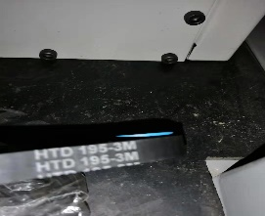 | Запасные части, предназначается для службы главного механика, инициатором закупки является служба главного механика. Электрододержатель ZheNaN \ Holder ZheNaN | Obara Jhenan Евростар | Нет | pcs. | 1 | 10.09.2023 | M&U (SW) | Spare Parts and Service / Запасные части и сервис | 11700.0 Р. | Инициатор закупки Володи С.В. Решение о закупки Володи С.В. Согласование закупки Онуфриев С.Ю. Для быстрого ремонта оборудования в цехе сварки, в случае отказа в работе основного устройства, приобретается в рамках списка ключевых запасных частей. Procurement initiator Volodya S.V. The decision to purchase Volodya S.V. Procurement approval Onufriev S.Yu. For quick repair of equipment in the welding shop, in case of failure of the main device, it is purchased as part of the use of spare parts. | 11700.0Р
4 | Электрододержатель ZheNaN \ Holder ZheNaN | 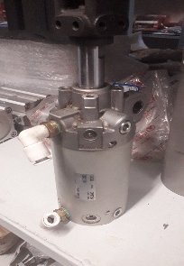 | Запасные части, предназначается для службы главного механика, инициатором закупки является служба главного механика. Электрододержатель ZheNaN \ Holder ZheNaN | Obara Jhenan Евростар | Нет | pcs. | 2 | 10.09.2023 | M&U (SW) | Spare Parts and Service / Запасные части и сервис | 13800.0 Р. | Инициатор закупки Володи С.В. Решение о закупки Володи С.В. Согласование закупки Онуфриев С.Ю. Для быстрого ремонта оборудования в цехе сварки, в случае отказа в работе основного устройства, приобретается в рамках списка ключевых запасных частей. Procurement initiator Volodya S.V. The decision to purchase Volodya S.V. Procurement approval Onufriev S.Yu. For quick repair of equipment in the welding shop, in case of failure of the main device, it is purchased as part of the use of spare parts. | 27600.0Р
5 | Электрододержатель ZheNaN \ Holder ZheNaN | 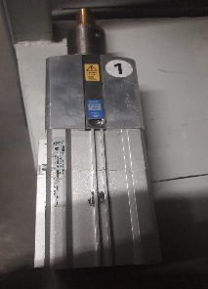 | Запасные части, предназначается для службы главного механика, инициатором закупки является служба главного механика. Электрододержатель ZheNaN \ Holder ZheNaN | Obara Jhenan Евростар | Нет | pcs. | 2 | 10.09.2023 | M&U (SW) | Spare Parts and Service / Запасные части и сервис | 900.0 Р. | Инициатор закупки Володи С.В. Решение о закупки Володи С.В. Согласование закупки Онуфриев С.Ю. Для быстрого ремонта оборудования в цехе сварки, в случае отказа в работе основного устройства, приобретается в рамках списка ключевых запасных частей. Procurement initiator Volodya S.V. The decision to purchase Volodya S.V. Procurement approval Onufriev S.Yu. For quick repair of equipment in the welding shop, in case of failure of the main device, it is purchased as part of the use of spare parts. | 1800.0Р
6 | Электрододержатель ZheNaN \ Holder ZheNaN | 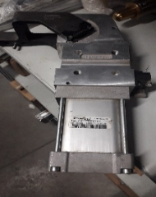 | Запасные части, предназначается для службы главного механика, инициатором закупки является служба главного механика. Электрододержатель ZheNaN \ Holder ZheNaN | Obara Jhenan Евростар | Нет | pcs. | 7 | 10.09.2023 | M&U (SW) | Spare Parts and Service / Запасные части и сервис | 750.0 Р. | Инициатор закупки Володи С.В. Решение о закупки Володи С.В. Согласование закупки Онуфриев С.Ю. Для быстрого ремонта оборудования в цехе сварки, в случае отказа в работе основного устройства, приобретается в рамках списка ключевых запасных частей. Procurement initiator Volodya S.V. The decision to purchase Volodya S.V. Procurement approval Onufriev S.Yu. For quick repair of equipment in the welding shop, in case of failure of the main device, it is purchased as part of the use of spare parts. | 5250.0Р
7 | Электрододержатель ZheNaN \ Holder ZheNaN | 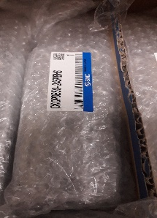 | Запасные части, предназначается для службы главного механика, инициатором закупки является служба главного механика. Электрододержатель ZheNaN \ Holder ZheNaN | Obara Jhenan Евростар | Нет | pcs. | 2 | 10.09.2023 | M&U (SW) | Spare Parts and Service / Запасные части и сервис | 750.0 Р. | Инициатор закупки Володи С.В. Решение о закупки Володи С.В. Согласование закупки Онуфриев С.Ю. Для быстрого ремонта оборудования в цехе сварки, в случае отказа в работе основного устройства, приобретается в рамках списка ключевых запасных частей. Procurement initiator Volodya S.V. The decision to purchase Volodya S.V. Procurement approval Onufriev S.Yu. For quick repair of equipment in the welding shop, in case of failure of the main device, it is purchased as part of the use of spare parts. | 1500.0Р
8 | Электрододержатель ZheNaN \ Holder ZheNaN | 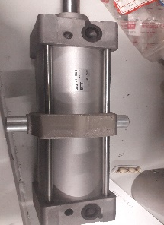 | Запасные части, предназначается для службы главного механика, инициатором закупки является служба главного механика. Электрододержатель ZheNaN \ Holder ZheNaN | Obara Jhenan Евростар | Нет | pcs. | 2 | 10.09.2023 | M&U (SW) | Spare Parts and Service / Запасные части и сервис | 600.0 Р. | Инициатор закупки Володи С.В. Решение о закупки Володи С.В. Согласование закупки Онуфриев С.Ю. Для быстрого ремонта оборудования в цехе сварки, в случае отказа в работе основного устройства, приобретается в рамках списка ключевых запасных частей. Procurement initiator Volodya S.V. The decision to purchase Volodya S.V. Procurement approval Onufriev S.Yu. For quick repair of equipment in the welding shop, in case of failure of the main device, it is purchased as part of the use of spare parts. | 1200.0Р
9 | Гайка электрододержателя ZheNaN\ Nut ZheNaN | 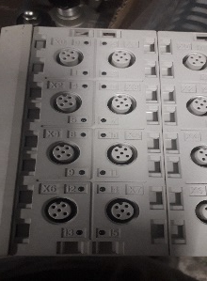 | Запасные части, предназначается для службы главного механика, инициатором закупки является служба главного механика. Гайка электрододержателя ZheNaN\ Nut ZheNaN | Obara Jhenan Евростар | Нет | pcs. | 1 | 10.09.2023 | M&U (SW) | Spare Parts and Service / Запасные части и сервис | 1000.0 Р. | Инициатор закупки Володи С.В. Решение о закупки Володи С.В. Согласование закупки Онуфриев С.Ю. Для быстрого ремонта оборудования в цехе сварки, в случае отказа в работе основного устройства, приобретается в рамках списка ключевых запасных частей. Procurement initiator Volodya S.V. The decision to purchase Volodya S.V. Procurement approval Onufriev S.Yu. For quick repair of equipment in the welding shop, in case of failure of the main device, it is purchased as part of the use of spare parts. | 1000.0Р
10 | Гайка электрододержателя ZheNaN\ Nut ZheNaN | 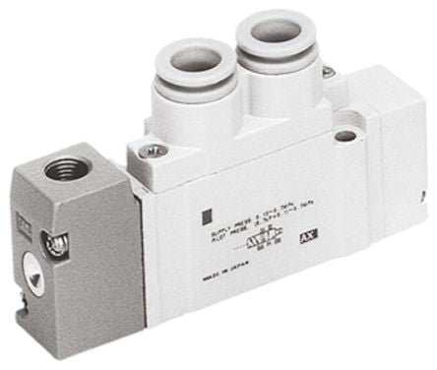 | Запасные части, предназначается для службы главного механика, инициатором закупки является служба главного механика. Гайка электрододержателя ZheNaN\ Nut ZheNaN | Obara Jhenan Евростар | Нет | pcs. | 3 | 10.09.2023 | M&U (SW) | Spare Parts and Service / Запасные части и сервис | 1300.0 Р. | Инициатор закупки Володи С.В. Решение о закупки Володи С.В. Согласование закупки Онуфриев С.Ю. Для быстрого ремонта оборудования в цехе сварки, в случае отказа в работе основного устройства, приобретается в рамках списка ключевых запасных частей. Procurement initiator Volodya S.V. The decision to purchase Volodya S.V. Procurement approval Onufriev S.Yu. For quick repair of equipment in the welding shop, in case of failure of the main device, it is purchased as part of the use of spare parts. | 3900.0Р
11 | Гайка электрододержателя ZheNaN\ Nut ZheNaN |  | Запасные части, предназначается для службы главного механика, инициатором закупки является служба главного механика. Гайка электрододержателя ZheNaN\ Nut ZheNaN | Obara Jhenan Евростар | Нет | pcs. | 6 | 10.09.2023 | M&U (SW) | Spare Parts and Service / Запасные части и сервис | 950.0 Р. | Инициатор закупки Володи С.В. Решение о закупки Володи С.В. Согласование закупки Онуфриев С.Ю. Для быстрого ремонта оборудования в цехе сварки, в случае отказа в работе основного устройства, приобретается в рамках списка ключевых запасных частей. Procurement initiator Volodya S.V. The decision to purchase Volodya S.V. Procurement approval Onufriev S.Yu. For quick repair of equipment in the welding shop, in case of failure of the main device, it is purchased as part of the use of spare parts. | 5700.0Р
12 | Гайка электрододержателя ZheNaN\ Nut ZheNaN | 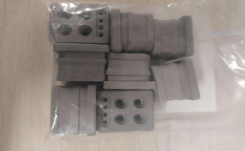 | Запасные части, предназначается для службы главного механика, инициатором закупки является служба главного механика. Гайка электрододержателя ZheNaN\ Nut ZheNaN | Obara Jhenan Евростар | Нет | pcs. | 7 | 10.09.2023 | M&U (SW) | Spare Parts and Service / Запасные части и сервис | 1100.0 Р. | Инициатор закупки Володи С.В. Решение о закупки Володи С.В. Согласование закупки Онуфриев С.Ю. Для быстрого ремонта оборудования в цехе сварки, в случае отказа в работе основного устройства, приобретается в рамках списка ключевых запасных частей. Procurement initiator Volodya S.V. The decision to purchase Volodya S.V. Procurement approval Onufriev S.Yu. For quick repair of equipment in the welding shop, in case of failure of the main device, it is purchased as part of the use of spare parts. | 7700.0Р
13 | Гайка электрододержателя ZheNaN\ Nut ZheNaN | 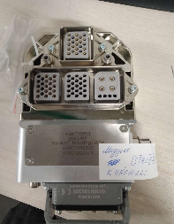 | Запасные части, предназначается для службы главного механика, инициатором закупки является служба главного механика. Гайка электрододержателя ZheNaN\ Nut ZheNaN | Obara Jhenan Евростар | Нет | pcs. | 6 | 10.09.2023 | M&U (SW) | Spare Parts and Service / Запасные части и сервис | 1100.0 Р. | Инициатор закупки Володи С.В. Решение о закупки Володи С.В. Согласование закупки Онуфриев С.Ю. Для быстрого ремонта оборудования в цехе сварки, в случае отказа в работе основного устройства, приобретается в рамках списка ключевых запасных частей. Procurement initiator Volodya S.V. The decision to purchase Volodya S.V. Procurement approval Onufriev S.Yu. For quick repair of equipment in the welding shop, in case of failure of the main device, it is purchased as part of the use of spare parts. | 6600.0Р
14 | Гайка электрододержателя ZheNaN\ Nut ZheNaN | 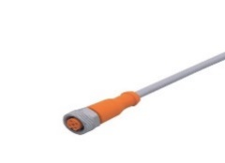 | Запасные части, предназначается для службы главного механика, инициатором закупки является служба главного механика. Гайка электрододержателя ZheNaN\ Nut ZheNaN | Obara Jhenan Евростар | Нет | pcs. | 13 | 10.09.2023 | M&U (SW) | Spare Parts and Service / Запасные части и сервис | 850.0 Р. | Инициатор закупки Володи С.В. Решение о закупки Володи С.В. Согласование закупки Онуфриев С.Ю. Для быстрого ремонта оборудования в цехе сварки, в случае отказа в работе основного устройства, приобретается в рамках списка ключевых запасных частей. Procurement initiator Volodya S.V. The decision to purchase Volodya S.V. Procurement approval Onufriev S.Yu. For quick repair of equipment in the welding shop, in case of failure of the main device, it is purchased as part of the use of spare parts. | 11050.0Р
15 | Электрододержатель c гайкой в сборе ZheNaN \ Holder ZheNaN | 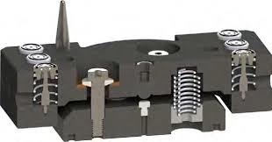 | Запасные части, предназначается для службы главного механика, инициатором закупки является служба главного механика. Электрододержатель c гайкой в сборе ZheNaN \ Holder ZheNaN | Obara Jhenan Евростар | Нет | pcs. | 1 | 10.09.2023 | M&U (SW) | Spare Parts and Service / Запасные части и сервис | 2300.0 Р. | Инициатор закупки Володи С.В. Решение о закупки Володи С.В. Согласование закупки Онуфриев С.Ю. Для быстрого ремонта оборудования в цехе сварки, в случае отказа в работе основного устройства, приобретается в рамках списка ключевых запасных частей. Procurement initiator Volodya S.V. The decision to purchase Volodya S.V. Procurement approval Onufriev S.Yu. For quick repair of equipment in the welding shop, in case of failure of the main device, it is purchased as part of the use of spare parts. | 2300.0Р
16 | Электрододержатель с гайкой в сборе ZheNaN \ Holder ZheNaN | 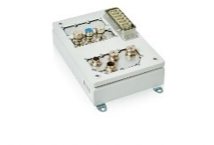 | Запасные части, предназначается для службы главного механика, инициатором закупки является служба главного механика. Электрододержатель с гайкой в сборе ZheNaN \ Holder ZheNaN | Obara Jhenan Евростар | Нет | pcs. | 1 | 10.09.2023 | M&U (SW) | Spare Parts and Service / Запасные части и сервис | 2500.0 Р. | Инициатор закупки Володи С.В. Решение о закупки Володи С.В. Согласование закупки Онуфриев С.Ю. Для быстрого ремонта оборудования в цехе сварки, в случае отказа в работе основного устройства, приобретается в рамках списка ключевых запасных частей. Procurement initiator Volodya S.V. The decision to purchase Volodya S.V. Procurement approval Onufriev S.Yu. For quick repair of equipment in the welding shop, in case of failure of the main device, it is purchased as part of the use of spare parts. | 2500.0Р
17 | Электрододержатель ZheNaN \ Holder ZheNaN | 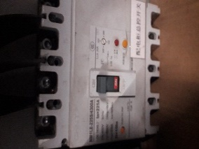 | Запасные части, предназначается для службы главного механика, инициатором закупки является служба главного механика. Электрододержатель ZheNaN \ Holder ZheNaN | Obara Jhenan Евростар | Нет | pcs. | 1 | 10.09.2023 | M&U (SW) | Spare Parts and Service / Запасные части и сервис | 11500.0 Р. | Инициатор закупки Володи С.В. Решение о закупки Володи С.В. Согласование закупки Онуфриев С.Ю. Для быстрого ремонта оборудования в цехе сварки, в случае отказа в работе основного устройства, приобретается в рамках списка ключевых запасных частей. Procurement initiator Volodya S.V. The decision to purchase Volodya S.V. Procurement approval Onufriev S.Yu. For quick repair of equipment in the welding shop, in case of failure of the main device, it is purchased as part of the use of spare parts. | 11500.0Р
18 | Электрододержатель ZheNaN \ Holder ZheNaN | 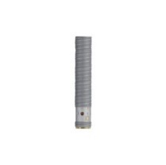 | Запасные части, предназначается для службы главного механика, инициатором закупки является служба главного механика. Электрододержатель ZheNaN \ Holder ZheNaN | Obara Jhenan Евростар | Нет | pcs. | 1 | 10.09.2023 | M&U (SW) | Spare Parts and Service / Запасные части и сервис | 12500.0 Р. | Инициатор закупки Володи С.В. Решение о закупки Володи С.В. Согласование закупки Онуфриев С.Ю. Для быстрого ремонта оборудования в цехе сварки, в случае отказа в работе основного устройства, приобретается в рамках списка ключевых запасных частей. Procurement initiator Volodya S.V. The decision to purchase Volodya S.V. Procurement approval Onufriev S.Yu. For quick repair of equipment in the welding shop, in case of failure of the main device, it is purchased as part of the use of spare parts. | 12500.0Р
19 | Электрододержатель Obara \ Holder Obara | 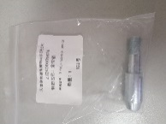 | Запасные части, предназначается для службы главного механика, инициатором закупки является служба главного механика. Электрододержатель Obara \ Holder Obara | Obara Jhenan Евростар | Нет | pcs. | 1 | 10.09.2023 | M&U (SW) | Spare Parts and Service / Запасные части и сервис | 12408.0 Р. | Инициатор закупки Володи С.В. Решение о закупки Володи С.В. Согласование закупки Онуфриев С.Ю. Для быстрого ремонта оборудования в цехе сварки, в случае отказа в работе основного устройства, приобретается в рамках списка ключевых запасных частей. Procurement initiator Volodya S.V. The decision to purchase Volodya S.V. Procurement approval Onufriev S.Yu. For quick repair of equipment in the welding shop, in case of failure of the main device, it is purchased as part of the use of spare parts. | 12408.0Р
20 | Гайка электрододержателя Obara / Nut Obara 0172 | Разъем электрода 6 ( гайка электрододержателя ) | 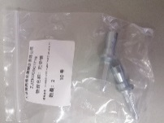 | Запасные части, предназначается для службы главного механика, инициатором закупки является служба главного механика. Гайка электрододержателя Obara / Nut Obara 0172 | Разъем электрода 6 ( гайка электрододержателя ) | Obara Jhenan Евростар | Нет | pcs. | 1 | 10.09.2023 | M&U (SW) | Spare Parts and Service / Запасные части и сервис | 1325.0 Р. | Инициатор закупки Володи С.В. Решение о закупки Володи С.В. Согласование закупки Онуфриев С.Ю. Для быстрого ремонта оборудования в цехе сварки, в случае отказа в работе основного устройства, приобретается в рамках списка ключевых запасных частей. Procurement initiator Volodya S.V. The decision to purchase Volodya S.V. Procurement approval Onufriev S.Yu. For quick repair of equipment in the welding shop, in case of failure of the main device, it is purchased as part of the use of spare parts. | 1325.0Р
21 | Электрододержатель | 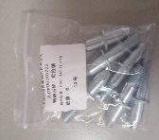 | Запасные части, предназначается для службы главного механика, инициатором закупки является служба главного механика. Электрододержатель | Obara Jhenan Евростар | Нет | pcs. | 1 | 10.09.2023 | M&U (SW) | Spare Parts and Service / Запасные части и сервис | 1470.0 Р. | Инициатор закупки Володи С.В. Решение о закупки Володи С.В. Согласование закупки Онуфриев С.Ю. Для быстрого ремонта оборудования в цехе сварки, в случае отказа в работе основного устройства, приобретается в рамках списка ключевых запасных частей. Procurement initiator Volodya S.V. The decision to purchase Volodya S.V. Procurement approval Onufriev S.Yu. For quick repair of equipment in the welding shop, in case of failure of the main device, it is purchased as part of the use of spare parts. | 1470.0Р
22 | Электрододержатель Obara / Holder Obara | 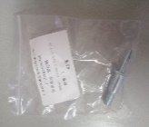 | Запасные части, предназначается для службы главного механика, инициатором закупки является служба главного механика. Электрододержатель Obara / Holder Obara | Obara Jhenan Евростар | Нет | pcs. | 1 | 10.09.2023 | M&U (SW) | Spare Parts and Service / Запасные части и сервис | 990.0 Р. | Инициатор закупки Володи С.В. Решение о закупки Володи С.В. Согласование закупки Онуфриев С.Ю. Для быстрого ремонта оборудования в цехе сварки, в случае отказа в работе основного устройства, приобретается в рамках списка ключевых запасных частей. Procurement initiator Volodya S.V. The decision to purchase Volodya S.V. Procurement approval Onufriev S.Yu. For quick repair of equipment in the welding shop, in case of failure of the main device, it is purchased as part of the use of spare parts. | 990.0Р
23 | Электрододержатель Obara / Holder Obara 0164 | Электродная ручка 10 ( электрододержатель ) | 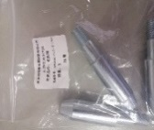 | Запасные части, предназначается для службы главного механика, инициатором закупки является служба главного механика. Электрододержатель Obara / Holder Obara 0164 | Электродная ручка 10 ( электрододержатель ) | Obara Jhenan Евростар | Нет | pcs. | 2 | 10.09.2023 | M&U (SW) | Spare Parts and Service / Запасные части и сервис | 919.86 Р. | Инициатор закупки Володи С.В. Решение о закупки Володи С.В. Согласование закупки Онуфриев С.Ю. Для быстрого ремонта оборудования в цехе сварки, в случае отказа в работе основного устройства, приобретается в рамках списка ключевых запасных частей. Procurement initiator Volodya S.V. The decision to purchase Volodya S.V. Procurement approval Onufriev S.Yu. For quick repair of equipment in the welding shop, in case of failure of the main device, it is purchased as part of the use of spare parts. | 1839.72Р
24 | Электрододержатель Obara / Holder Obara | 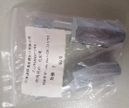 | Запасные части, предназначается для службы главного механика, инициатором закупки является служба главного механика. Электрододержатель Obara / Holder Obara | Obara Jhenan Евростар | Нет | pcs. | 2 | 10.09.2023 | M&U (SW) | Spare Parts and Service / Запасные части и сервис | 546.0 Р. | Инициатор закупки Володи С.В. Решение о закупки Володи С.В. Согласование закупки Онуфриев С.Ю. Для быстрого ремонта оборудования в цехе сварки, в случае отказа в работе основного устройства, приобретается в рамках списка ключевых запасных частей. Procurement initiator Volodya S.V. The decision to purchase Volodya S.V. Procurement approval Onufriev S.Yu. For quick repair of equipment in the welding shop, in case of failure of the main device, it is purchased as part of the use of spare parts. | 1092.0Р
25 | Электрододержатель Obara / Holder Obara 0159 | Электродная ручка 5 ( электрододержатель ) | 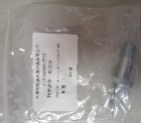 | Запасные части, предназначается для службы главного механика, инициатором закупки является служба главного механика. Электрододержатель Obara / Holder Obara 0159 | Электродная ручка 5 ( электрододержатель ) | Obara Jhenan Евростар | Нет | pcs. | 1 | 10.09.2023 | M&U (SW) | Spare Parts and Service / Запасные части и сервис | 995.4 Р. | Инициатор закупки Володи С.В. Решение о закупки Володи С.В. Согласование закупки Онуфриев С.Ю. Для быстрого ремонта оборудования в цехе сварки, в случае отказа в работе основного устройства, приобретается в рамках списка ключевых запасных частей. Procurement initiator Volodya S.V. The decision to purchase Volodya S.V. Procurement approval Onufriev S.Yu. For quick repair of equipment in the welding shop, in case of failure of the main device, it is purchased as part of the use of spare parts. | 995.4Р
26 | Электрододержатель Obara / Holder Obara 0157 | Электродная ручка 3 ( электрододержатель ) | 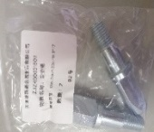 | Запасные части, предназначается для службы главного механика, инициатором закупки является служба главного механика. Электрододержатель Obara / Holder Obara 0157 | Электродная ручка 3 ( электрододержатель ) | Obara Jhenan Евростар | Нет | pcs. | 4 | 10.09.2023 | M&U (SW) | Spare Parts and Service / Запасные части и сервис | 924.0 Р. | Инициатор закупки Володи С.В. Решение о закупки Володи С.В. Согласование закупки Онуфриев С.Ю. Для быстрого ремонта оборудования в цехе сварки, в случае отказа в работе основного устройства, приобретается в рамках списка ключевых запасных частей. Procurement initiator Volodya S.V. The decision to purchase Volodya S.V. Procurement approval Onufriev S.Yu. For quick repair of equipment in the welding shop, in case of failure of the main device, it is purchased as part of the use of spare parts. | 3696.0Р
27 | Электрододержатель Obara / Holder Obara 0166 | Электродная ручка 12 ( электрододержатель ) | 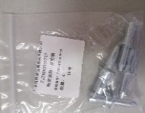 | Запасные части, предназначается для службы главного механика, инициатором закупки является служба главного механика. Электрододержатель Obara / Holder Obara 0166 | Электродная ручка 12 ( электрододержатель ) | Obara Jhenan Евростар | Нет | pcs. | 2 | 10.09.2023 | M&U (SW) | Spare Parts and Service / Запасные части и сервис | 791.6 Р. | Инициатор закупки Володи С.В. Решение о закупки Володи С.В. Согласование закупки Онуфриев С.Ю. Для быстрого ремонта оборудования в цехе сварки, в случае отказа в работе основного устройства, приобретается в рамках списка ключевых запасных частей. Procurement initiator Volodya S.V. The decision to purchase Volodya S.V. Procurement approval Onufriev S.Yu. For quick repair of equipment in the welding shop, in case of failure of the main device, it is purchased as part of the use of spare parts. | 1583.2Р
28 | Электрододержатель Obara / Holder Obara 0161 | Электродная ручка 7 ( электрододержатель ) | 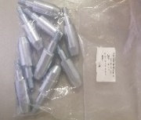 | Запасные части, предназначается для службы главного механика, инициатором закупки является служба главного механика. Электрододержатель Obara / Holder Obara 0161 | Электродная ручка 7 ( электрододержатель ) | Obara Jhenan Евростар | Нет | pcs. | 1 | 10.09.2023 | M&U (SW) | Spare Parts and Service / Запасные части и сервис | 780.0 Р. | Инициатор закупки Володи С.В. Решение о закупки Володи С.В. Согласование закупки Онуфриев С.Ю. Для быстрого ремонта оборудования в цехе сварки, в случае отказа в работе основного устройства, приобретается в рамках списка ключевых запасных частей. Procurement initiator Volodya S.V. The decision to purchase Volodya S.V. Procurement approval Onufriev S.Yu. For quick repair of equipment in the welding shop, in case of failure of the main device, it is purchased as part of the use of spare parts. | 780.0Р
29 | Электрододержатель | 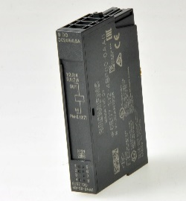 | Запасные части, предназначается для службы главного механика, инициатором закупки является служба главного механика. Электрододержатель | Obara Jhenan Евростар | Нет | pcs. | 2 | 10.09.2023 | M&U (SW) | Spare Parts and Service / Запасные части и сервис | 750.0 Р. | Инициатор закупки Володи С.В. Решение о закупки Володи С.В. Согласование закупки Онуфриев С.Ю. Для быстрого ремонта оборудования в цехе сварки, в случае отказа в работе основного устройства, приобретается в рамках списка ключевых запасных частей. Procurement initiator Volodya S.V. The decision to purchase Volodya S.V. Procurement approval Onufriev S.Yu. For quick repair of equipment in the welding shop, in case of failure of the main device, it is purchased as part of the use of spare parts. | 1500.0Р
Исполнитель /Editor | Ф.И.О. / Подпись Full Name/ Signature | Руководитель отдела-клиента/Head of client department |  |  |  | Руководитель отдела закупок/ Head of Purchasing Section | Ф.И.О. / Подпись Full Name/ Signature |  | Генеральный Директор / General Director |  | Ф.И.О. / Подпись Full Name/ Signature

